SISTEMA_TRANSMISION
 | REPORTE FOTOGRÁFICO - Sistema de Transmisión
Nombre de la Estacion: | RACM4 YAUYOS
Nombre de Localidad: | YAUYOS
Fecha: | 15/06/2026 - 15/06/2026
Direccion: | JR GENERAL VALERA S/N L1 M53 - CP YAUYOS - SECTOR 1 (BARRIO
ID site: | LI8924
CRQ: | CRQ000000084947
Sticker Año mantenimiento |  |  | Letrero de Localidad beneficiaria o GPS
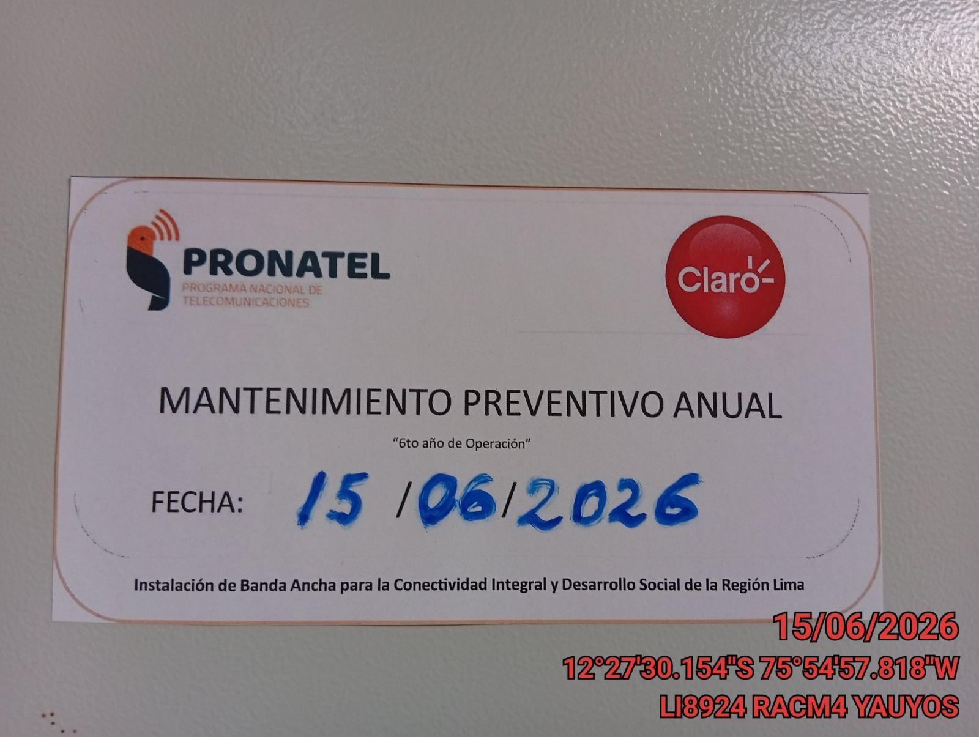 |  |  | 

EQUIPOS BBU, ROUTER O MW: VERIFICAR ESTADO DE EQUIPOS,LED DE ALARMAS, LIMPIEZA TECNICA Y SOPLETEADO
ANTES |  | DURANTE |  | DESPUES
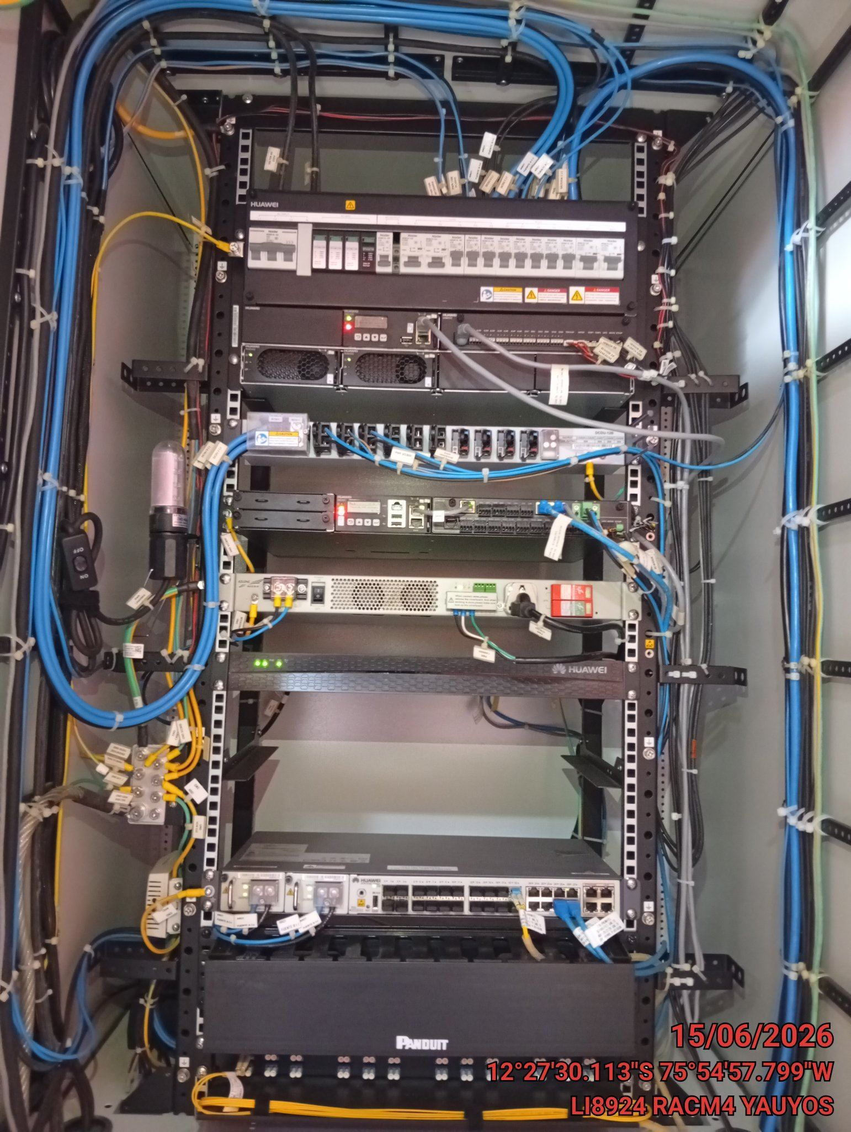 |  | 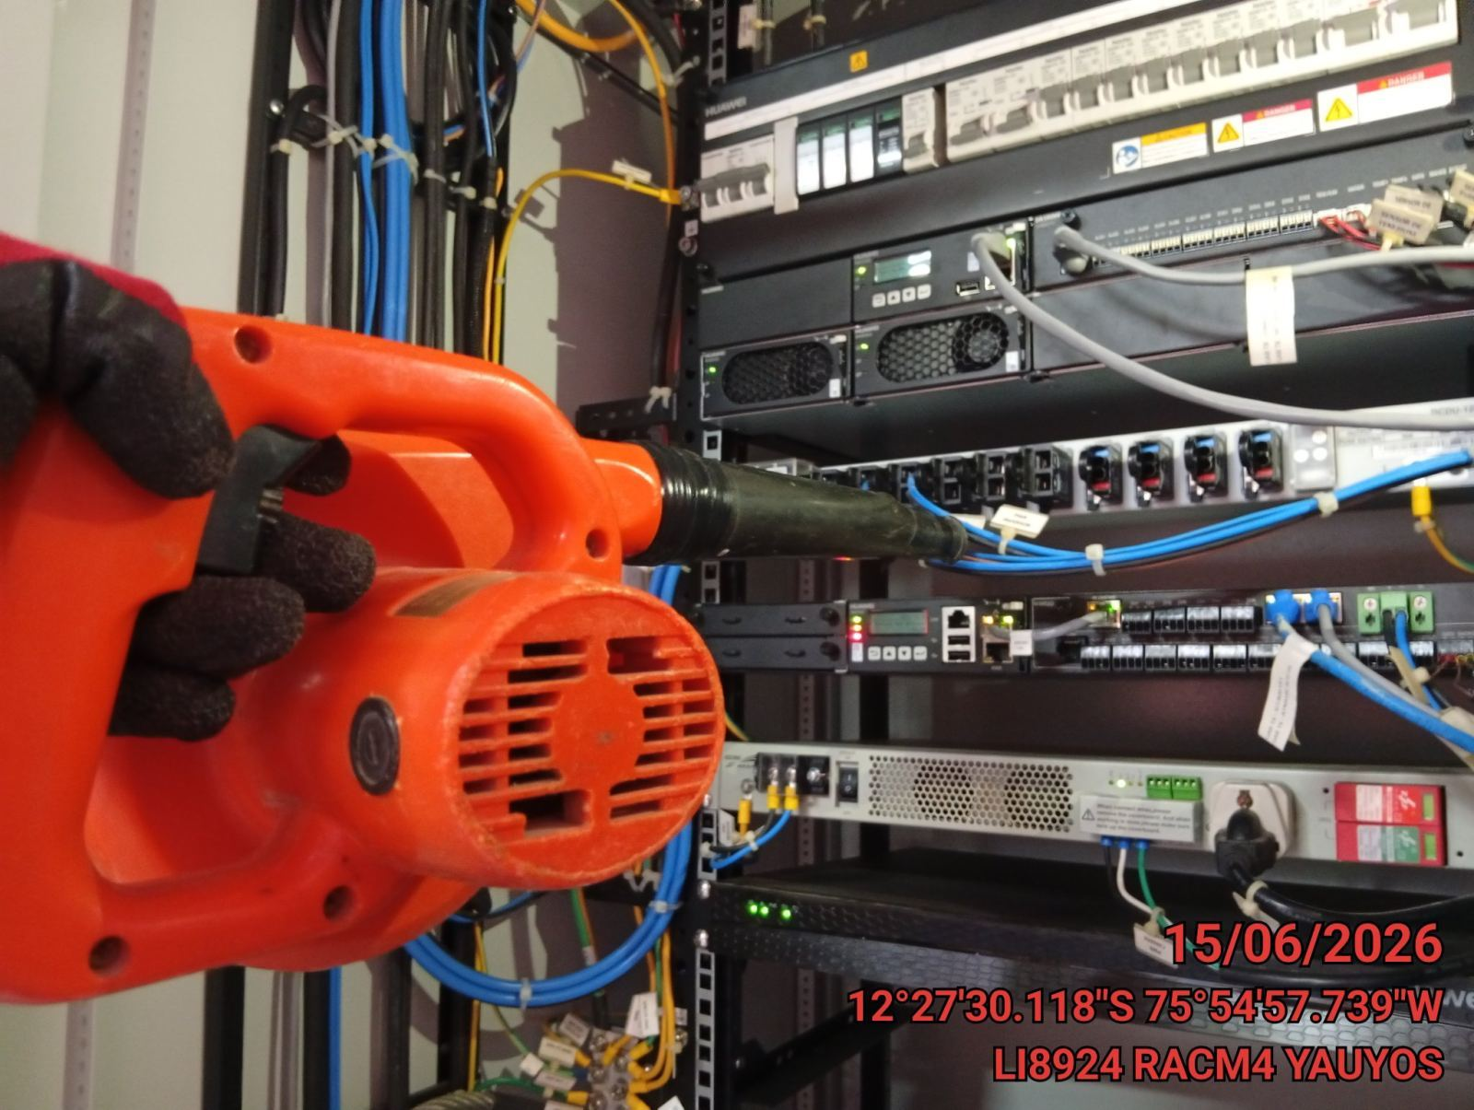 |  | 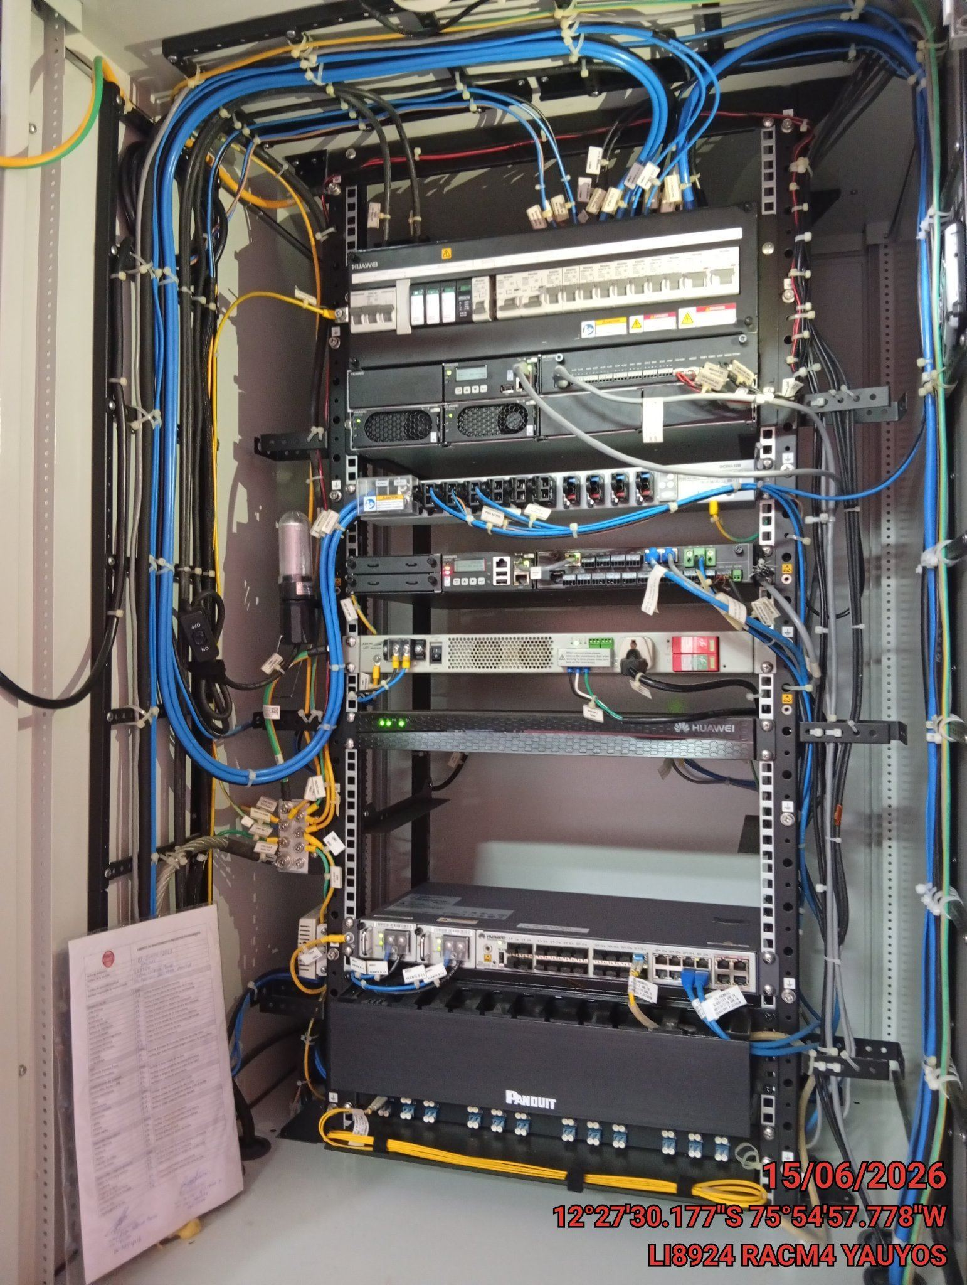

TARJETAS: AJUSTE DE ELEMENTOS Y CONEXIONES
ANTES |  | DURANTE |  | DESPUES
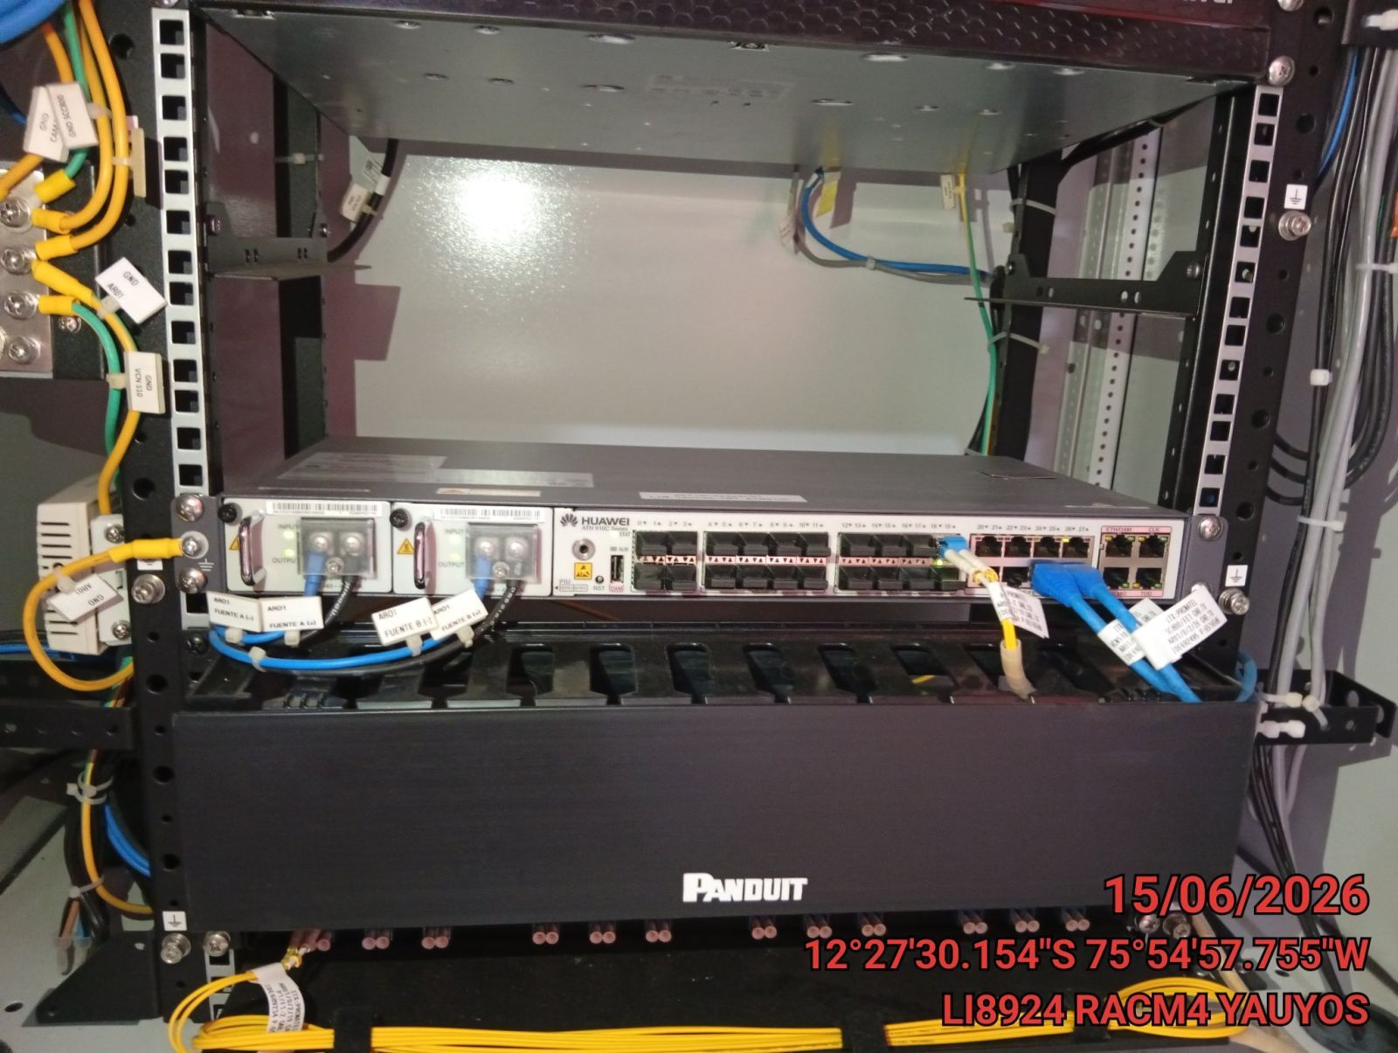 |  | 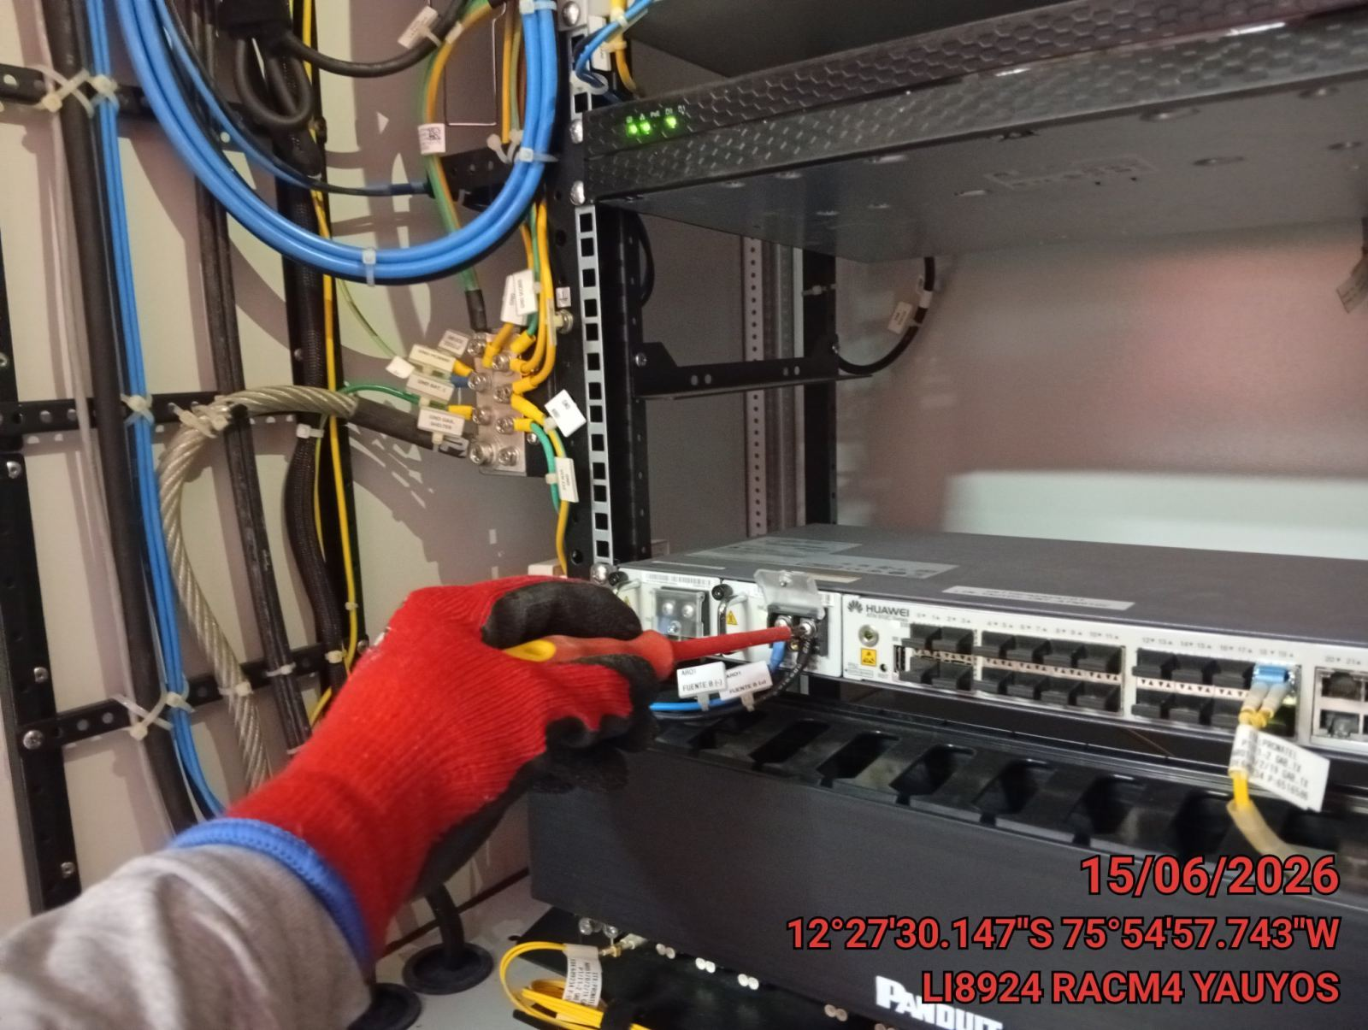 |  | 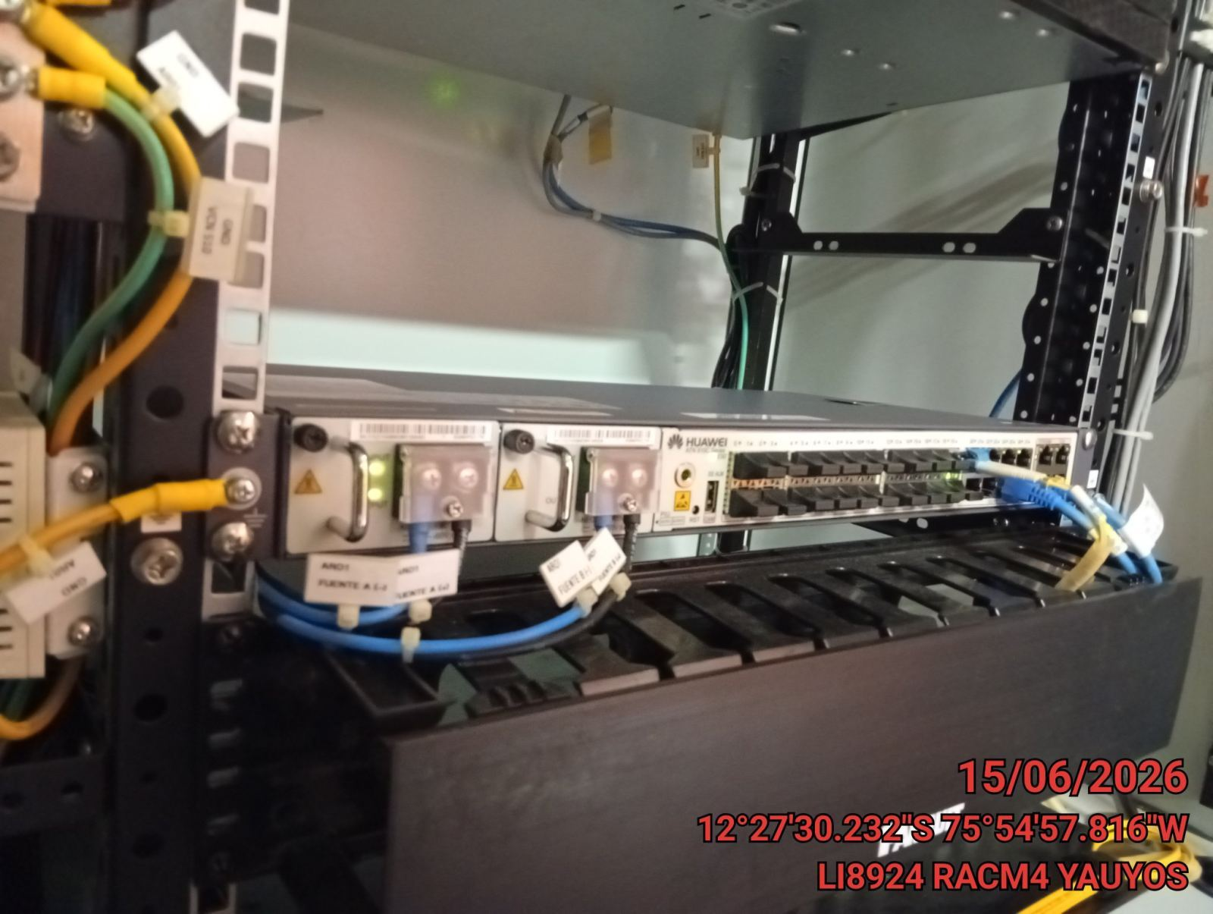

CABLES: LIMPIEZA TECNICA Y ORDENAMIENTO DE CABLES
ANTES |  | DURANTE |  | DESPUES
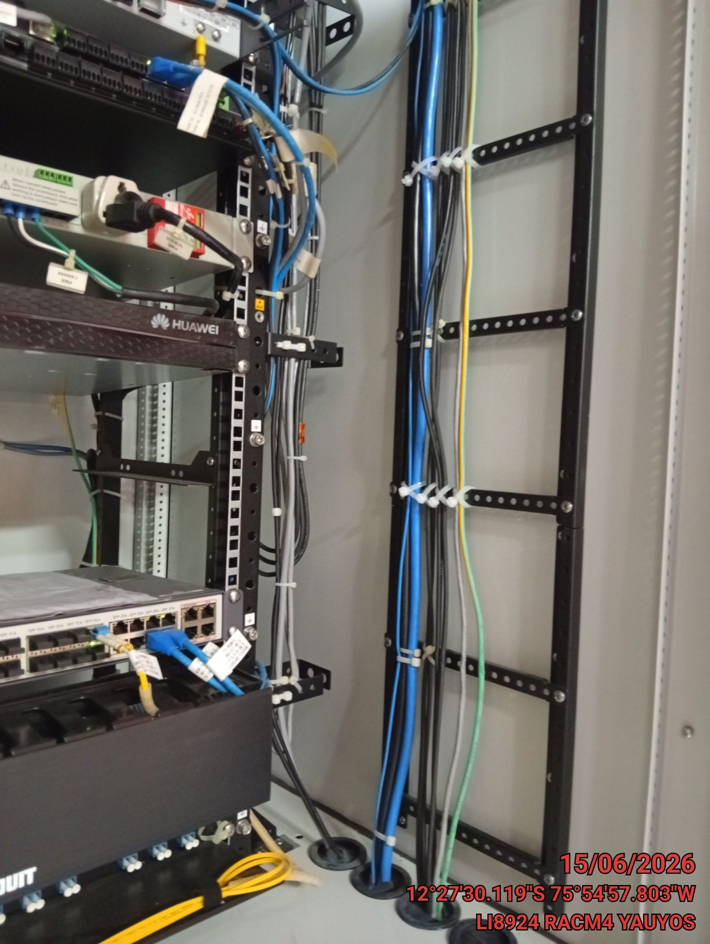 |  | 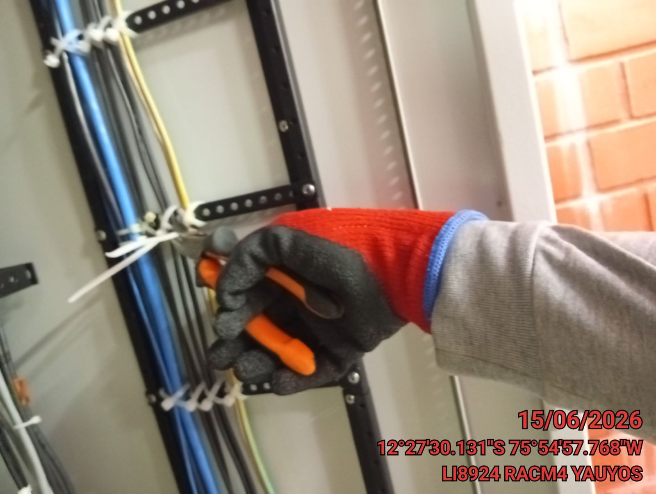 |  | 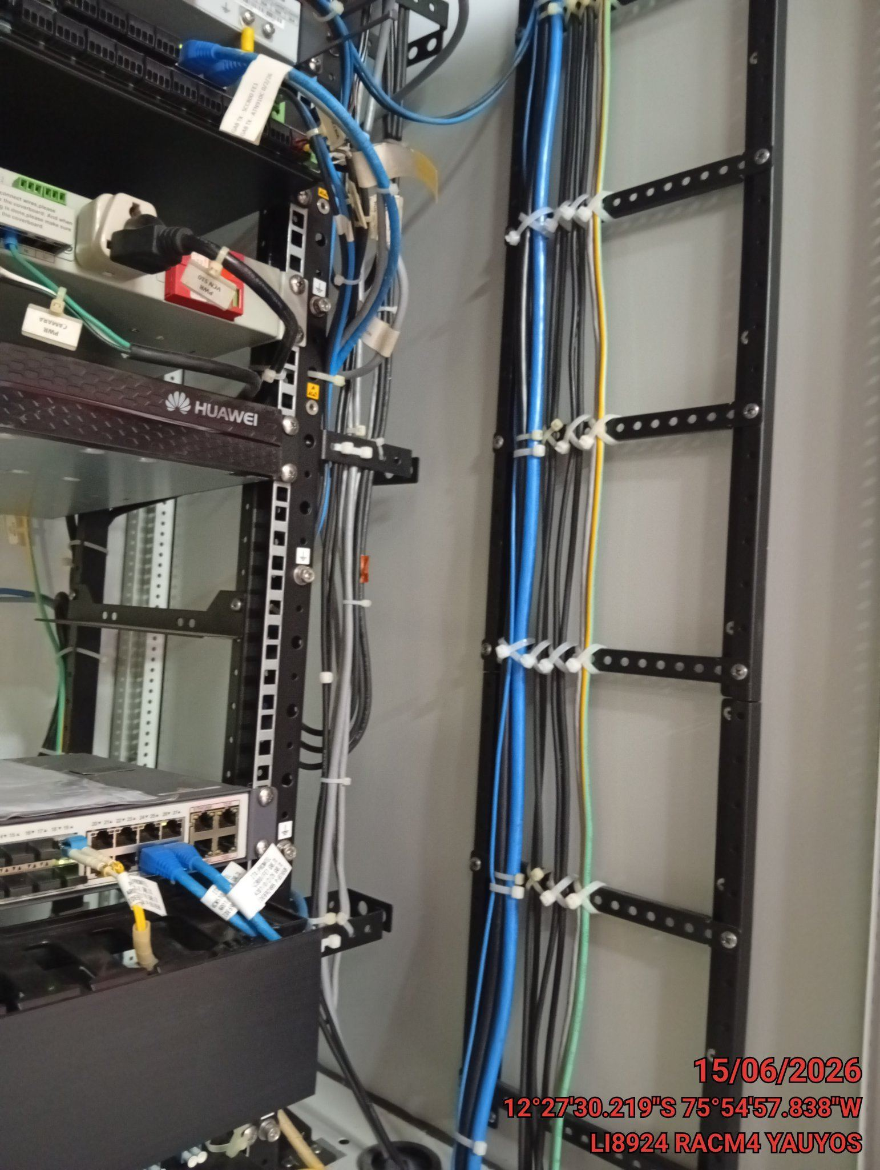

VERIFICACION Y AJUSTE DE ATERRAMIENTO
ANTES |  | DURANTE |  | DESPUES
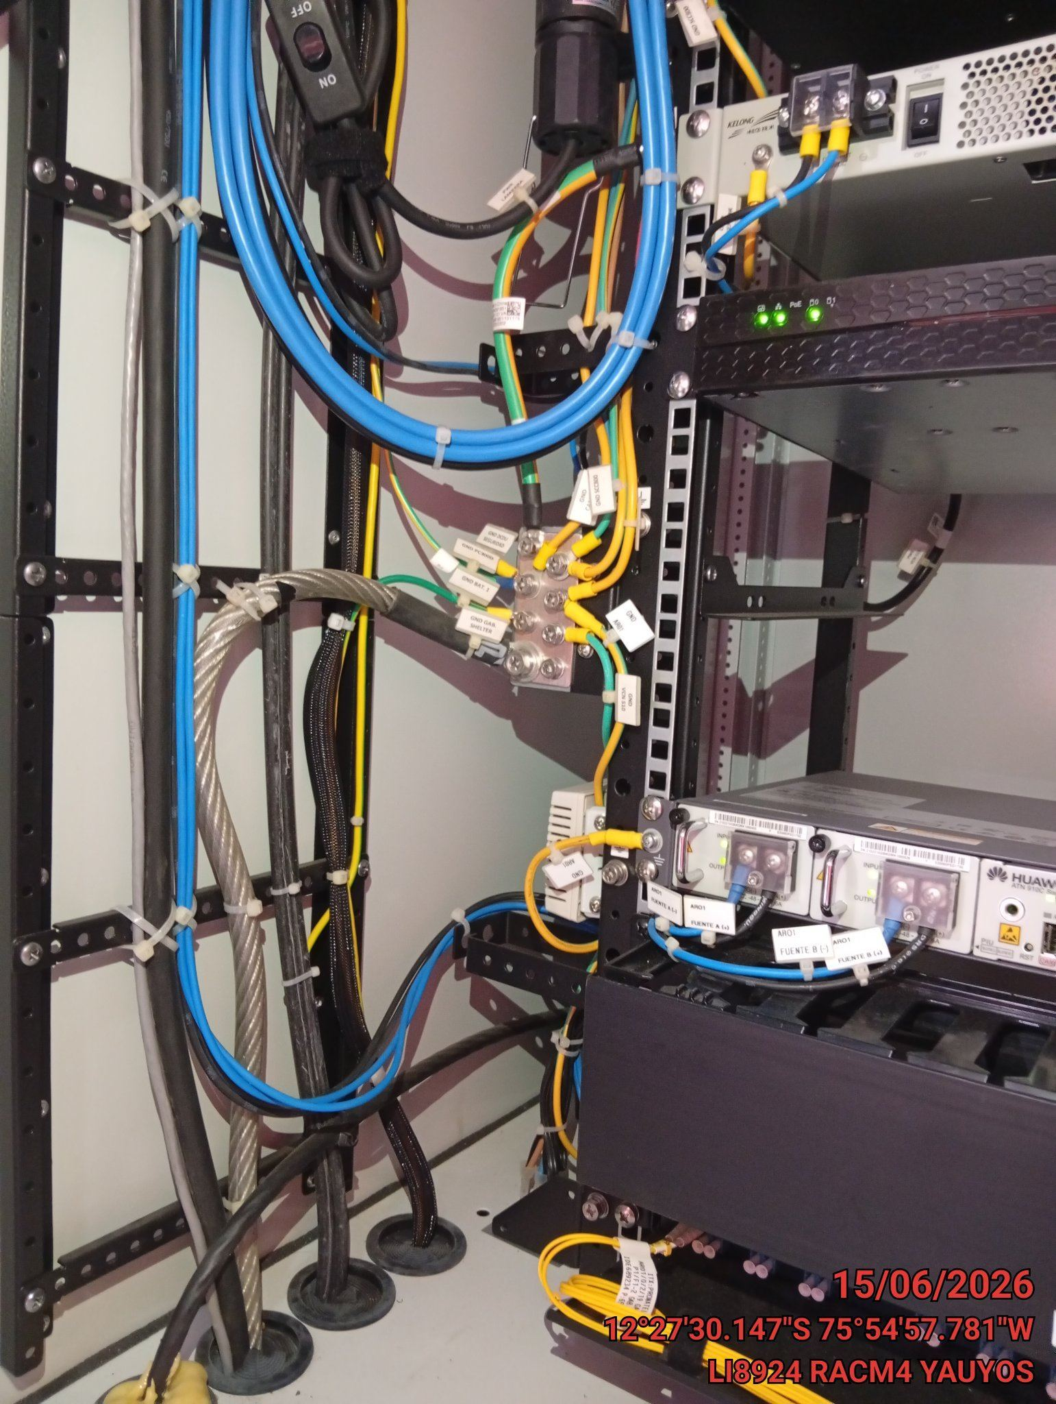 |  | 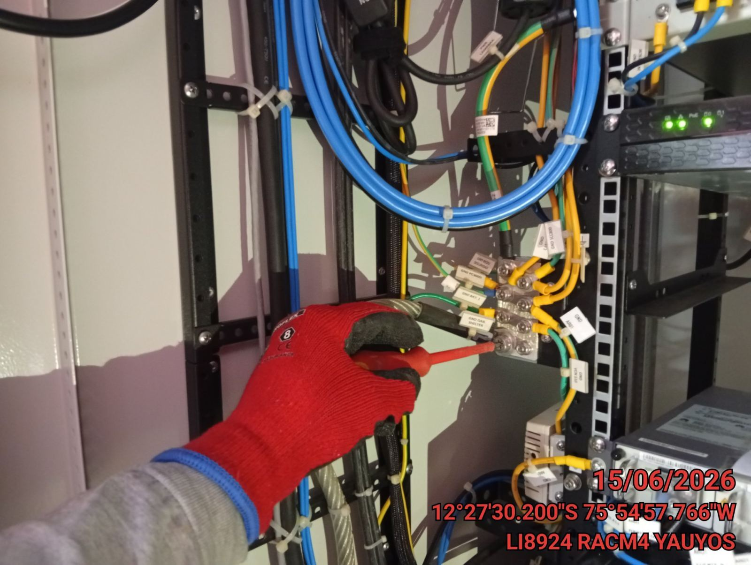 |  | 